상품제안서
드리온 15W 고속맥세이프 차량용무선충전기(케이블미포함) | 상품코드: F31293

 |  |  |  |  |  |  | 02-412-0044 | www.easy1.co.kr
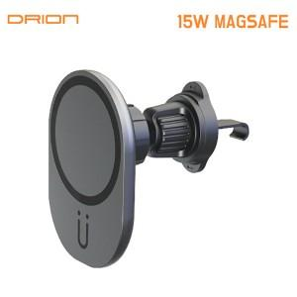

【상세/제작정보】 | <p>＊택배비별도 (1BOX 50개) 5000원(VAT별도)&nbsp;</p>

【인쇄/포장옵션】 | 레이저 / 포장지포장

【공급단가】 | 수량 | 100~ | 300~ | 500~ | 1,000~ | 3,000~
*VAT별도 | 단가 | 4,750원 | 4,670원 | 4,560원 | 4,440원 | 4,370원

【상품 URL】 | https://dev.easy1.co.kr:443/src/goods_detail.php?gdno=31293

